計画の説明
第３次狭山市情報化基本計画実施計画 令和３年度 ～ 令和５年度 令和３年４月 狭山市

１ 計画策定の目的

「第３次狭山市情報化基本計画実施計画」（以下、「実施計画」という。）は、「第３次狭山市情報化基本計画」（以下、「第３次基本計画」）に基づき、情報化の具体的な推進内容や運用体制及び、整備時期など、各種施策を具現化するものとして位置づけています。

２ 計画期間

実施計画は第３次基本計画の計画期間内（令和３年度から令和７年度）、毎年進捗状況と現状を加味しながら策定します。

３ 実施計画の内容

実施計画は、第３次基本計画に定める「行政情報システムの全体最適化」、「地域情報化の推進」、「ＩＣＴガバナンスの強化」の３つの基本施策及び、基本施策に関連する11の施策に沿って取組みます。 ※「施策」、「分類」、「取組み項目」の詳細は、シート：計画の概要及び体系図に記載

第3次狭山市情報化基本計画

行政情報システムの全体最適化
地域情報化の推進
ＩＣＴガバナンスの強化
 | 基本計画基本施策

5 施 策
3 施 策
3 施 策
 | 基本計画施策

15 項 目
8 項 目
5 項 目
 | 実施計画分類

61 項 目
12 項 目
6 項 目
 | 取組み項目

計画の概要
計画の概要

 | 本シートは、施策の取組み状況や進捗状況等を可視化し、実施計画の推進や見直しに活用することを目的としており、 計画策定時及び進捗状況調査後に更新するものです。

 | 情報化基本計画実施計画（令和３年度～５年度）における項目数 |  |  |  | 情報化基本計画実施計画（令和３年度～５年度）における項目数グラフ | 情報化基本計画実施計画における項目数推移

 | 基本計画基本施策 | 基本計画施策 | 実施計画分類 | 取組み項目 | 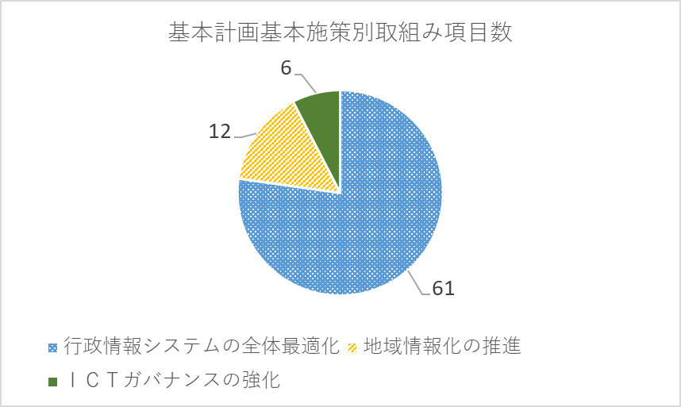 | 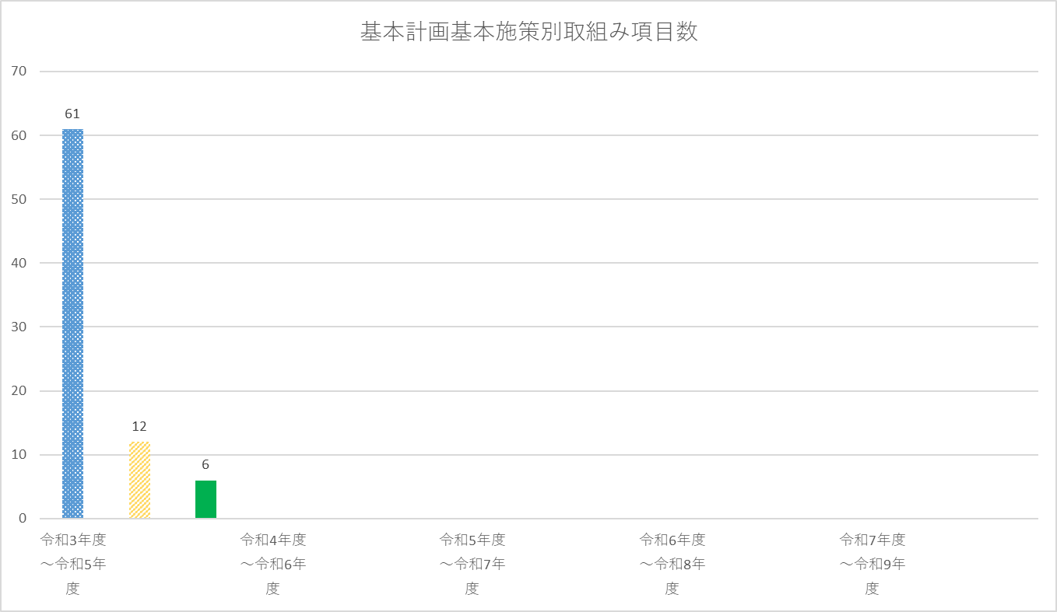
 | 行政情報システムの全体最適化 | (1)行政手続きのオンライン化 | 3分類 | 3項目
 |  | (2)クラウド活用とノンカスタマイズの推進 | 3分類 | 25項目
 |  | (3)行政事務のデジタル化の推進 | 4分類 | 7項目
 |  | (4)情報セキュリティ対策 | 2分類 | 8項目
 |  | (5)新たな課題等への対応と活用 | 3分類 | 18項目
 | 地域情報化の推進 | (1)安全・安心な地域づくりの推進 | 2分類 | 2項目
 |  | (2)地域の活性化の推進 | 5分類 | 8項目
 |  | (3)官民データ活用の推進 | 1分類 | 2項目
 | ＩＣＴガバナンスの強化 | (1)情報化推進体制の強化 | 1分類 | 1項目
 |  | (2)情報システム調達の適正化 | 1分類 | 1項目
 |  | (3)専門的人材の育成の推進 | 3分類 | 4項目

 | 情報化基本計画実施計画（令和３年度～５年度）における施策ごとの進捗状況 |  |  |  | 情報化基本計画実施計画（令和３年度～５年度）における分類ごとの進捗状況 | 情報化基本計画実施計画（令和３年度～５年度）における部ごとの取組み状況

 | 情報化基本計画実施計画（令和４年度～６年度）策定後作成 （令和３年度末） |  |  |  | 情報化基本計画実施計画（令和４年度～６年度）策定後作成 （令和３年度末） | 情報化基本計画実施計画（令和４年度～６年度）策定後作成 （令和３年度末）

